UT-AC04002M
업무기능분해도
업무기능분해도
업무기능분해도
업무기능분해도
업무기능분해도
업무기능분해도
업무기능분해도
업무기능분해도
업무기능분해도
업무기능분해도
업무기능분해도
업무기능분해도
업무기능분해도
업무기능분해도
업무기능분해도
업무기능분해도
업무기능분해도
업무기능분해도
업무기능분해도
업무기능분해도
업무기능분해도
업무기능분해도
업무기능분해도
업무기능분해도
업무기능분해도
업무기능분해도
업무기능분해도
업무기능분해도
업무기능분해도
업무기능분해도
업무기능분해도
업무기능분해도
업무기능분해도
업무기능분해도
업무기능분해도
업무기능분해도
업무기능분해도
업무기능분해도
업무기능분해도
업무기능분해도
인천국제공항 통합정보시스템 고도화 구축 사업 |  |  |  |  |  |  |  |  | 단위시험시나리오 [항공기관제(AC)]

1. 단위 시험 케이스
단위시험ID |  | UT-AC01016S | 단위시험 명 | Airline |  | 작성자 | 조수일 | 작성일 | 2024-12-20
개요 |  | - DETAILED FLIGHT INFORMATION에서 해당 항공기의 정보를 보여주는 화면
프로그램ID |  | ACRC016M.xfdl, SupportCaController.java, AlnService.java, AlnHdlSrvcService.java, AlnHdlSrvcMapper.xml, AlnServiceMapper.xml
1차 시험결과 |  | 2025-09-26 | 구혜지 |  | 2차 시험결과 | 2025-12-11 |  | 조수일 |  | 3차 시험결과 | 정진성 |  |  | 4차 시험결과 | 최기현

 |  |  |  |  |  | [1차] 개발자 |  | [2차] 업무PL |  | [3차] 공사담당자 |  | 추가 의견 | 조치 사항 | [4차] 현업담당자 |  | 추가 의견 | 조치 사항
순번 | 시험 내용 |  | 시험데이터 | 예상 결과 | 실제 결과 | 일자 | 수행결과(P/F) | 일자 | 수행결과(P/F) | 일자 | 수행결과(P/F) |  |  | 일자 | 수행결과(P/F)
1 | 화면로딩 |  |  | 해당 항공기 정보를 보여준다. | 예상 결과와 동일 | 2025-09-26 | P | 2025-12-11 | P
2 | 그리드 행 건수 확인 |  | - AIRLINE LIST, AIRLLINE HANDLER SERVICE 그리드 행 개수 | 그리드 하단에 표시된 합계 건수와 실제 행 건수가 일치하는지 확인한다. | 예상 결과와 동일 | 2025-09-26 | P | 2025-12-11 | P
3 | AIRLINE HANDLER SERVICE DETAIL 내용 확인 |  | - AIRLINE HANDLER SERVICE 그리드 클릭 | 해당 항공기에 해당하는 조업사 상세 내용을 보여준다. | 예상 결과와 동일 | 2025-09-26 | P | 2025-12-11 | P

단위테스트결과
업무기능분해도
업무기능분해도
업무기능분해도
업무기능분해도
업무기능분해도
업무기능분해도
업무기능분해도
업무기능분해도
업무기능분해도
업무기능분해도
업무기능분해도
업무기능분해도
업무기능분해도
업무기능분해도
업무기능분해도
업무기능분해도
업무기능분해도
업무기능분해도
업무기능분해도
업무기능분해도
업무기능분해도
업무기능분해도
업무기능분해도
업무기능분해도
인천국제공항 통합정보시스템 고도화 구축 사업 |  | 단위시험시나리오 [항공기관제(AC)]

2.단위 시험 결과
순번 | 시험 결과 증적
1 | < 화면 로딩 >

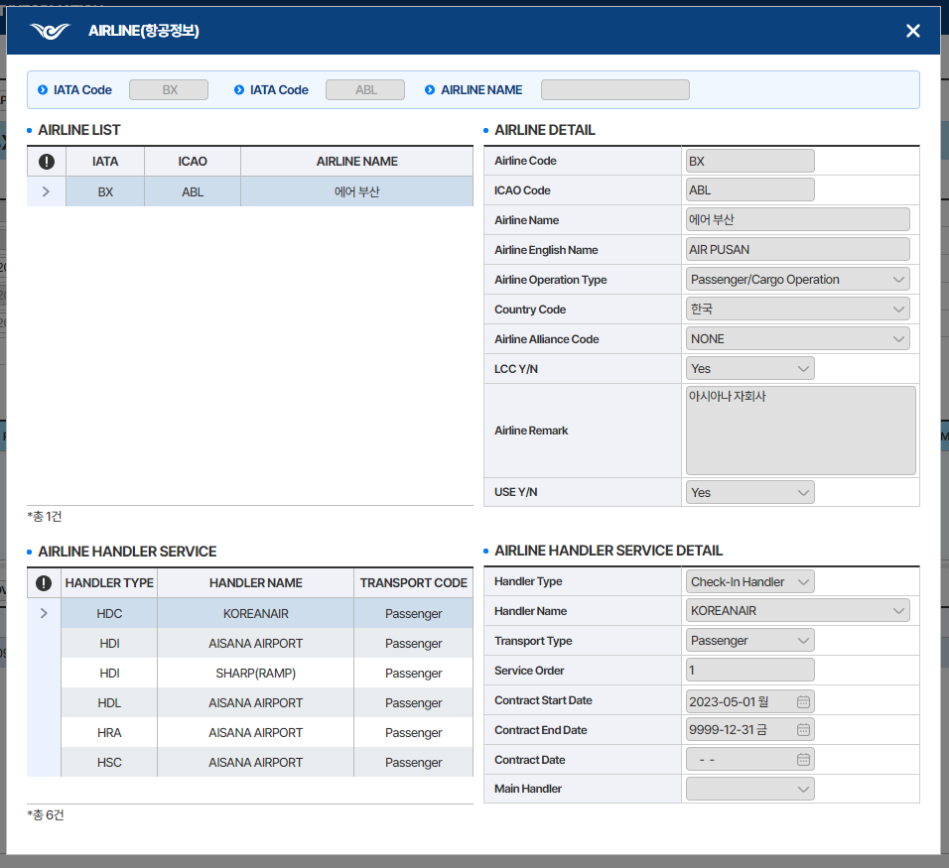

2

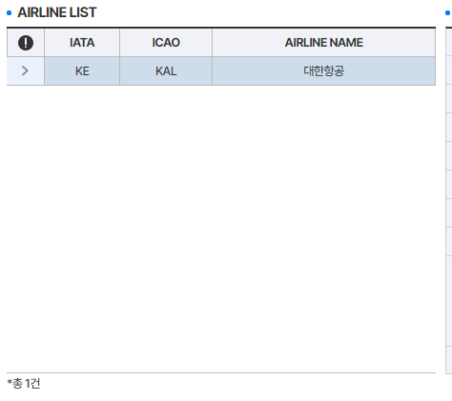
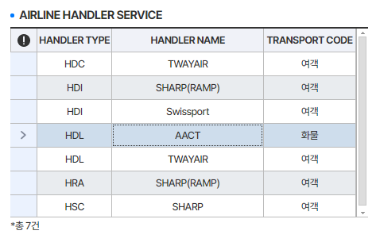

3

